Лист1
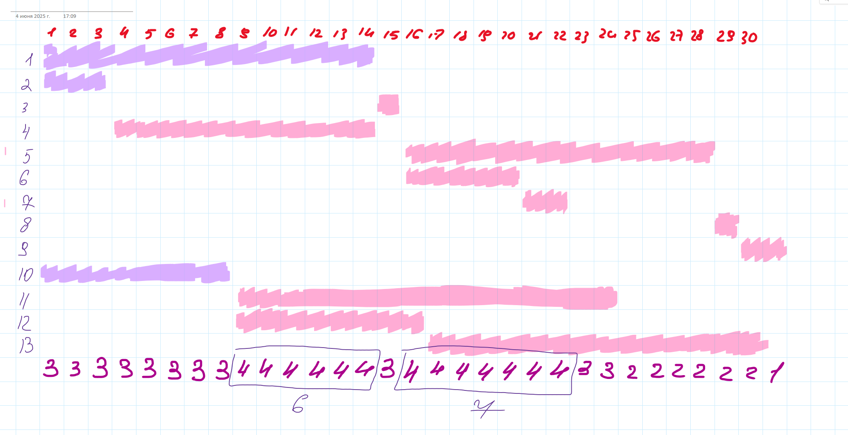
ID процесса B | Время выполнения процесса B (мс) | ID процесса (ов) A | Время окончания
101 | 14 | 0 | 14
102 | 3 | 0 | 3
103 | 1 | 101;102 | 15
104 | 11 | 102 | 14
105 | 13 | 103 | 28
106 | 5 | 103 | 20
107 | 2 | 106 | 22
108 | 1 | 105;107 | 29
109 | 2 | 108 | 31
110 | 8 | 0 | 8
111 | 16 | 110 | 24
112 | 8 | 110 | 16
113 | 14 | 112 | 30

